2.Pivot VC
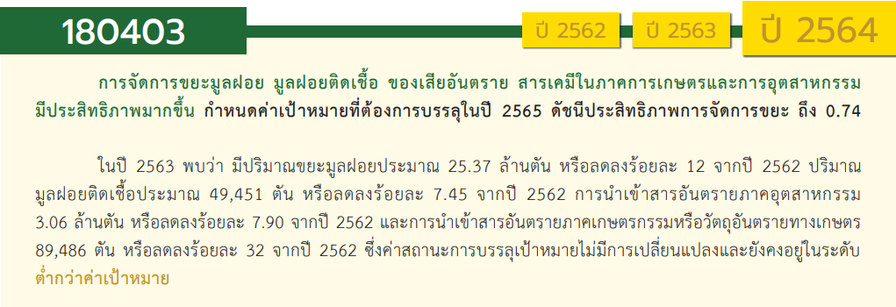
องค์ประกอบปัจจัย | ปีงบประมาณ
 | 2561 | 2562 | 2563 | 2564 | 2565 | 2566 | รวมจำนวนโครงการทั้งหมด
180403V01 | 5 | 8 | 59 | 59 | 46 |  | 177
180403F0101 | 2 |  | 5 | 6 | 7 |  | 20
180403F0102 | 1 | 5 | 48 | 42 | 27 |  | 123
180403F0103 | 1 | 2 |  |  |  |  | 3
180403F0104 | 1 | 1 | 3 | 9 | 12 |  | 26
180403F0105 |  |  | 3 | 2 |  |  | 5
180403V02 | 1 |  | 1 | 1 | 5 |  | 8
180403F0201 |  |  | 1 |  | 1 |  | 2
180403F0202 | 1 |  |  | 1 | 4 |  | 6
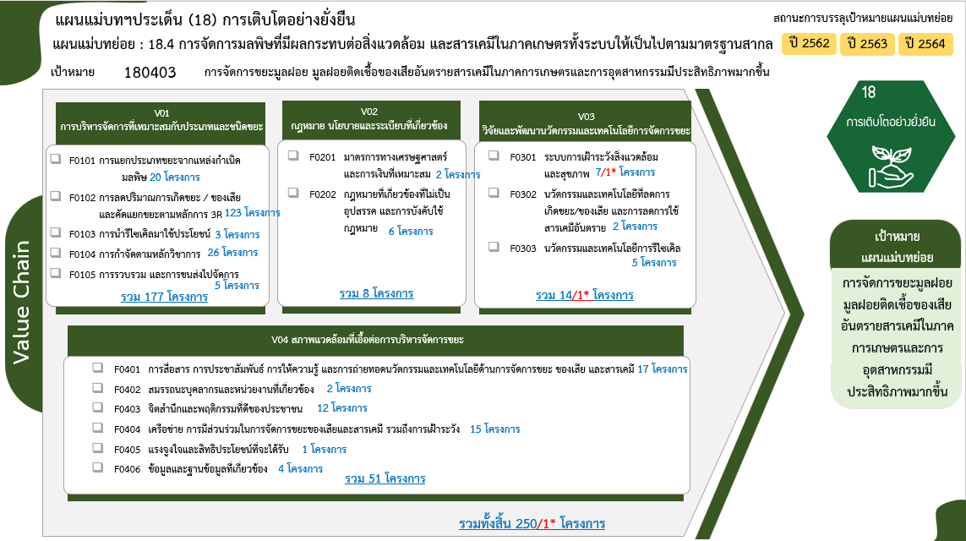
180403V03 |  | 3 | 6 | 1 | 3 | 1 | 14
180403F0301 |  | 2 | 4 |  |  | 1 | 7
180403F0302 |  |  | 2 |  |  |  | 2
180403F0303 |  | 1 |  | 1 | 3 |  | 5
180403V04 | 5 | 7 | 19 | 15 | 5 |  | 51
180403F0401 | 2 | 1 | 4 | 6 | 4 |  | 17
180403F0402 | 1 |  |  | 1 |  |  | 2
180403F0403 |  | 2 | 7 | 3 |  |  | 12
180403F0404 |  | 1 | 8 | 5 | 1 |  | 15
180403F0405 |  | 1 |  |  |  |  | 1
180403F0406 | 2 | 2 |  |  |  |  | 4
รวมจำนวนโครงการทั้งหมด | 11 | 18 | 85 | 76 | 59 | 1 | 250

 |  |  |  |  |  |  |  | หมายเหตุ: *n หมายถึง โครงการเพื่อขับเคลื่อนการบรรลุเป้าหมายตามยุทธศาสตร์ชาติ ประจำปีงบประมาณ พ.ศ. 2566

4. รวม
โครงการภายใต้เป้าหมายแผนแม่บทย่อย: 180403 การจัดการขยะมูลฝอย มูลฝอยติดเชื้อ ของเสียอันตรายสารเคมีในภาคการเกษตรและการอุตสาหกรรมมีประสิทธิภาพมากขึ้น
กรุณา Log in เข้าระบบ eMENSCR ก่อนดำเนินการ Click ที่ link โครงการนั้น ๆ
หมายเหตุ : หากไม่ Login จะไม่สามารถดูรายละเอียดโครงการได้
โครงการที่ปรากฎเป็นโครงการที่ผ่านการอนุมัติจากผู้บริหาร (M7) ของหน่วยงานเท่านั้น (ข้อมูล ณ เดือนมีนาคม 2565)

ชื่อโครงการ / การดำเนินงาน | ปีงบประมาณ | วันที่เริ่มต้นโครงการ | วันที่สิ้นสุดโครงการ | หน่วยงานระดับกองหรือเทียบเท่า | หน่วยงานระดับกรมหรือเทียบเท่า | หน่วยงานระดับกระทรวงหรือเทียบเท่า | ประเภทโครงการ | องค์ประกอบ | ปัจจัย
เพิ่มประสิทธิภาพโรงงานคัดแยกและรีไซเคิลซากผลิตภัณฑ์ไฟฟ้าและอิเล็กทรอนิกส์ | 2561 | มกราคม 2561 | ตุลาคม 2561 | กองยุทธศาสตร์และแผนงาน | กรมโรงงานอุตสาหกรรม | กระทรวงอุตสาหกรรม |  | 180403V01 | 180403F0103
ช่วยเหลือและติดตามการต่ออายุโรงงานที่ขาดการจัดการกากอุตสาหกรรม | 2561 | ธันวาคม 2560 | กันยายน 2561 | กองยุทธศาสตร์และแผนงาน | กรมโรงงานอุตสาหกรรม | กระทรวงอุตสาหกรรม |  | 180403V02 | 180403F0202
ศึกษาและจัดทำแผนแม่บทการจัดการสารเคมีและวัตถุอันตราย | 2561 | มกราคม 2561 | ตุลาคม 2561 | กองยุทธศาสตร์และแผนงาน | กรมโรงงานอุตสาหกรรม | กระทรวงอุตสาหกรรม |  | 180403V04 | 180403F0406
โครงการเตรียมความพร้อมพัฒนากองทุนสิ่งแวดล้อมให้มีความเป็นอิสระและเป็นเครื่องมือในการสนับสนุนการจัดการขยะ น้ำเสีย และของเสียอันตราย | 2561 | ตุลาคม 2560 | กันยายน 2565 | กองบริหารกองทุนสิ่งแวดล้อม | สำนักงานนโยบายและแผนทรัพยากรธรรมชาติและสิ่งแวดล้อม | กระทรวงทรัพยากรธรรมชาติและสิ่งแวดล้อม |  | 180403V04 | 180403F0406
โครงการเพิ่มประสิทธิภาพการดำเนินงานแผนปฏิบัติการเพื่อการจัดการคุณภาพสิ่งแวดล้อมในระดับจังหวัด | 2561 | พฤศจิกายน 2560 | กันยายน 2565 | กองยุทธศาสตร์และแผนงาน | สำนักงานนโยบายและแผนทรัพยากรธรรมชาติและสิ่งแวดล้อม | กระทรวงทรัพยากรธรรมชาติและสิ่งแวดล้อม |  | 180403V01 | 180403F0104
อนุรักษ์พลังงาน และใส่ใจสิ่งแวดล้อม | 2561 | ตุลาคม 2560 | มีนาคม 2561 | สำนักงานอธิการบดี | มหาวิทยาลัยราชภัฏเชียงราย | กระทรวงการอุดมศึกษา วิทยาศาสตร์ วิจัยและนวัตกรรม |  | 180403V01 | 180403F0102
โครงการป้องกันและแก้ไขปัญหามลพิษจากขยะมูลฝอยและของเสียอันตราย | 2561 | ตุลาคม 2560 | กันยายน 2564 | สำนักจัดการกากของเสียและสารอันตราย | กรมควบคุมมลพิษ | กระทรวงทรัพยากรธรรมชาติและสิ่งแวดล้อม |  | 180403V01 | 180403F0101
โครงการป้องกันและแก้ไขปัญหามลพิษจากสารอันตราย | 2561 | ตุลาคม 2560 | กันยายน 2564 | สำนักจัดการกากของเสียและสารอันตราย | กรมควบคุมมลพิษ | กระทรวงทรัพยากรธรรมชาติและสิ่งแวดล้อม |  | 180403V01 | 180403F0101
การศึกษาการเพิ่มมูลค่าการผลิตทรัพยากรและศักยภาพการกักเก็บสารมลพิษของป่าชายเลนและป่าชายฝั่ง | 2561 | ตุลาคม 2560 | กันยายน 2565 | สำนักอนุรักษ์ทรัพยากรป่าชายเลน | กรมทรัพยากรทางทะเลและชายฝั่ง | กระทรวงทรัพยากรธรรมชาติและสิ่งแวดล้อม |  | 180403V04 | 180403F0401
โครงการพัฒนาศักยภาพอุตสาหกรรมด้วยการเสริมสร้างองค์ความรู้นวัตกรรมเทคโนโลยีการผลิต กิจกรรมพัฒนาสร้างสรรค์นวัตกรรมใหม่จากวัสดุที่ไม่ใช้แล้ว โดยเทคโนโลยีการผลิตที่สะอาด(Pre Innovation) | 2561 | ตุลาคม 2560 | กันยายน 2561 | สำนักงานอุตสาหกรรมจังหวัดปราจีนบุรี | สำนักงานปลัดกระทรวงอุตสาหกรรม(ราชการบริหารส่วนภูมิภาค) | กระทรวงอุตสาหกรรม |  | 180403V04 | 180403F0401
โครงการพัฒนาต้นแบบการเลี้ยงโค - กระบือ เพื่อผลิตก๊าซชีวภาพพลังงานทดแทนอย่างยั่งยืน | 2561 | ตุลาคม 2560 | กันยายน 2561 | สำนักพัฒนาอาหารสัตว์ (สอส.) | กรมปศุสัตว์ | กระทรวงเกษตรและสหกรณ์ |  | 180403V04 | 180403F0402
ซ่อมใหญ่เรือ (จท.1303 จท.803 เรือเด่นสุทธิ เรือชลธารานุรักษ์ เรือรักษ์ธารา) กรุงเทพมหานคร จำนวน 5 ลำ | 2562 | ตุลาคม 2561 | กันยายน 2562 | สำนักความปลอดภัยและสิ่งแวดล้อมทางน้ำ | กรมเจ้าท่า | กระทรวงคมนาคม |  | 180403V03 | 180403F0301
โครงการประเมินความสำเร็จการดำเนินงานตามยุทธศาสตร์การจัดการสารเคมีแห่งชาติ ฉบับที่ 4 | 2562 | ตุลาคม 2561 | สิงหาคม 2562 | กองแผนงานและวิชาการ | สำนักงานคณะกรรมการอาหารและยา | กระทรวงสาธารณสุข |  | 180403V04 | 180403F0406
โครงการพัฒนาสร้างสรรค์นวัตกรรมใหม่จากวัสดุที่ไม่ใช้แล้ว โดยเทคโนโลยีึการผลิตที่สะอาด 3R | 2562 | ตุลาคม 2561 | มิถุนายน 2562 | สำนักงานอุตสาหกรรมจังหวัดปราจีนบุรี | สำนักงานปลัดกระทรวงอุตสาหกรรม(ราชการบริหารส่วนภูมิภาค) | กระทรวงอุตสาหกรรม |  | 180403V03 | 180403F0303
โครงการการบูรณาการความรู้ทางวิศวกรรมโยธาเพื่อพัฒนาวัดปัญญานันทาราม ระยะที่ 2 | 2562 | กุมภาพันธ์ 2562 | กุมภาพันธ์ 2562 | คณะวิศวกรรมศาสตร์ | มหาวิทยาลัยเทคโนโลยีราชมงคลธัญบุรี | กระทรวงการอุดมศึกษา วิทยาศาสตร์ วิจัยและนวัตกรรม |  | 180403V01 | 180403F0102
โครงการพัฒนาและยกระดับผู้ประกอบการจัดการของเสียอันตรายภาคอุตสาหกรรม | 2562 | มีนาคม 2562 | ธันวาคม 2562 | กองบริหารจัดการกากอุตสาหกรรม | กรมโรงงานอุตสาหกรรม | กระทรวงอุตสาหกรรม |  | 180403V01 | 180403F0104
เพิ่มประสิทธิภาพโรงงานคัดแยกและรีไซเคิลซากผลิตภัณฑ์และอิเล็กทรอนิกส์ | 2562 | กุมภาพันธ์ 2562 | ตุลาคม 2562 | กองบริหารจัดการกากอุตสาหกรรม | กรมโรงงานอุตสาหกรรม | กระทรวงอุตสาหกรรม |  | 180403V01 | 180403F0103
โครงการพัฒนาศักยภาพการใช้ประโยชน์กากของเสีย | 2562 | ธันวาคม 2561 | กันยายน 2562 | กองบริหารจัดการกากอุตสาหกรรม | กรมโรงงานอุตสาหกรรม | กระทรวงอุตสาหกรรม |  | 180403V01 | 180403F0102
โครงการปรับปรุงและพัฒนาระบบสารสนเทศการจัดการกากของเสียอุตสาหกรรม | 2562 | เมษายน 2562 | มกราคม 2563 | กองบริหารจัดการกากอุตสาหกรรม | กรมโรงงานอุตสาหกรรม | กระทรวงอุตสาหกรรม |  | 180403V04 | 180403F0406
โครงการช่วยเหลือและติดตามโรงงานที่ขาดการจัดการกากอุตสาหกรรม | 2562 | มกราคม 2562 | กันยายน 2562 | กองบริหารจัดการกากอุตสาหกรรม | กรมโรงงานอุตสาหกรรม | กระทรวงอุตสาหกรรม |  | 180403V03 | 180403F0301
โครงการบริการวิชาการเพื่อส่งเสริมการจัดการทรัพยากรธรรมชาติ สิ่งแวดล้อมและพลังงาน (2562) | 2562 | ตุลาคม 2561 | กันยายน 2562 | มหาวิทยาลัยอุบลราชธานี | มหาวิทยาลัยอุบลราชธานี | กระทรวงการอุดมศึกษา วิทยาศาสตร์ วิจัยและนวัตกรรม |  | 180403V01 | 180403F0102
สร้างวินัยและการมีส่วนร่วมของคนในชาติมุ่งสู่การจัดการขยะและสิ่งแวดล้อมที่ยั่งยืน | 2562 | ตุลาคม 2561 | กันยายน 2562 | กองส่งเสริมและเผยแพร่ | กรมส่งเสริมคุณภาพสิ่งแวดล้อม | กระทรวงทรัพยากรธรรมชาติและสิ่งแวดล้อม |  | 180403V04 | 180403F0403
โครงการธนาคารขยะรีไซเคิล มหาวิทยาลัยศรีนครินทรวิโรฒ องครักษ์ (ปีที่ 4) | 2562 | ธันวาคม 2561 | มิถุนายน 2562 | ส่วนแผนและยุทธศาสตร์ | มหาวิทยาลัยศรีนครินทรวิโรฒ | กระทรวงการอุดมศึกษา วิทยาศาสตร์ วิจัยและนวัตกรรม |  | 180403V01 | 180403F0103
โครงการงานวิจัยรูปแบบการมีส่วนร่วมการจัดการขยะมูลฝอยที่เหมาะสม ของนิสิตมหาวิทยาลัยศรีนครินทรวิโรฒ องครักษ์ | 2562 | ธันวาคม 2561 | มิถุนายน 2562 | ส่วนแผนและยุทธศาสตร์ | มหาวิทยาลัยศรีนครินทรวิโรฒ | กระทรวงการอุดมศึกษา วิทยาศาสตร์ วิจัยและนวัตกรรม |  | 180403V04 | 180403F0405
โครงการพัฒนาและถ่ายทอดเทคโนโลยีพลังงานและนวัตกรรมเพื่อชุมชน | 2562 | พฤศจิกายน 2561 | มิถุนายน 2562 | ส่วนแผนและยุทธศาสตร์ | มหาวิทยาลัยศรีนครินทรวิโรฒ | กระทรวงการอุดมศึกษา วิทยาศาสตร์ วิจัยและนวัตกรรม |  | 180403V04 | 180403F0401
โครงการสนับสนุนการพัฒนาเมืองมหาวิทยาลัยสีเขียวแห่งความสุข | 2562 | ตุลาคม 2561 | กันยายน 2562 | ส่วนแผนงานและยุทธศาสตร์ | มหาวิทยาลัยวลัยลักษณ์ | กระทรวงการอุดมศึกษา วิทยาศาสตร์ วิจัยและนวัตกรรม |  | 180403V04 | 180403F0403
ขยะให้ชีวิตเป็นมิตรกับสิ่งแวดล้อม ปี 2562 | 2562 | ตุลาคม 2561 | กันยายน 2562 | สำนักงานศึกษาธิการจังหวัดอุตรดิตถ์ | สำนักงานปลัดกระทรวงศึกษาธิการ | กระทรวงศึกษาธิการ |  | 180403V01 | 180403F0102
แผนงานบูรณาการพัฒนาเมืองอุตสาหกรรมเชิงนิเวศและการจัดการมลพิษและสิ่งแวดล้อม | 2562 | ตุลาคม 2561 | กันยายน 2562 | กองยุทธศาสตร์และแผนงาน (กยผ.) | กรมส่งเสริมการปกครองท้องถิ่น | กระทรวงมหาดไทย |  | 180403V01 | 180403F0102
โครงการประสานความร่วมมือในการกำกับติดตามการดำเนินงานตามแผนจัดการขยะมูลฝอยและของเสียอันตรายในพื้นที่จังหวัด | 2562 | กันยายน 2562 | ตุลาคม 2563 | สำนักงานทรัพยากรธรรมชาติและสิ่งแวดล้อมจังหวัด สกลนคร | สำนักงานปลัดกระทรวงทรัพยากรธรรมชาติและสิ่งแวดล้อม | กระทรวงทรัพยากรธรรมชาติและสิ่งแวดล้อม |  | 180403V04 | 180403F0404
โครงการเฝ้าระวังด้านปศุสัตว์เพื่อแก้ไขปัญหาลุ่มน้ำวิกฤต | 2563 | ตุลาคม 2562 | กันยายน 2565 | สำนักพัฒนาระบบและรับรองมาตรฐานสินค้าปศุสัตว์ (สพส.) | กรมปศุสัตว์ | กระทรวงเกษตรและสหกรณ์ |  | 180403V03 | 180403F0301
โครงการสนับสนุนเงินกองทุนสิ่งแวดล้อมเพื่อแก้ไขปัญหาสิ่งแวดล้อม | 2563 | ตุลาคม 2562 | กันยายน 2565 | กองบริหารกองทุนสิ่งแวดล้อม | สำนักงานนโยบายและแผนทรัพยากรธรรมชาติและสิ่งแวดล้อม | กระทรวงทรัพยากรธรรมชาติและสิ่งแวดล้อม |  | 180403V02 | 180403F0201
โครงการสร้างวินัยและการมีส่วนร่วมของคนในชาติ มุ่งสู่การจัดการขยะที่ยั่งยืน | 2563 | ตุลาคม 2562 | กันยายน 2563 | กองส่งเสริมและเผยแพร่ | กรมส่งเสริมคุณภาพสิ่งแวดล้อม | กระทรวงทรัพยากรธรรมชาติและสิ่งแวดล้อม |  | 180403V04 | 180403F0403
โครงการบริหารจัดการสิ่งแวดล้อม (GREEN&CLEAN Hospital) ปีงบประมาณ พ.ศ. 2563 | 2563 | ตุลาคม 2562 | กันยายน 2563 | กองบริหารการสาธารณสุข | สำนักงานปลัดกระทรวงสาธารณสุข | กระทรวงสาธารณสุข |  | 180403V04 | 180403F0401
ส่งเสริมและเพิ่มประสิทธิภาพการจัดการขยะมูลฝอย | 2563 | ตุลาคม 2562 | กันยายน 2563 | สำนักงานทรัพยากรธรรมชาติและสิ่งแวดล้อมจังหวัด ชัยนาท | สำนักงานปลัดกระทรวงทรัพยากรธรรมชาติและสิ่งแวดล้อม | กระทรวงทรัพยากรธรรมชาติและสิ่งแวดล้อม |  | 180403V01 | 180403F0102
...

